租金
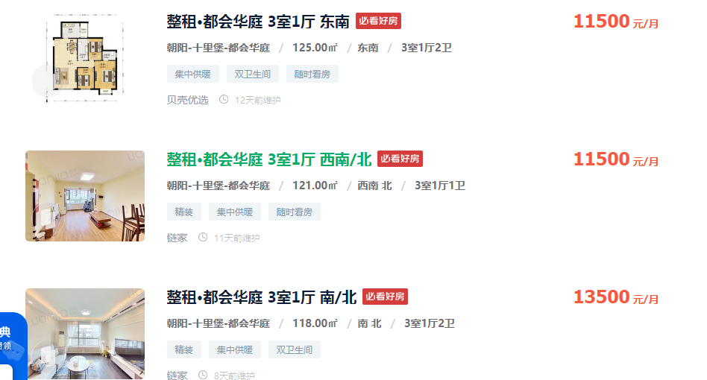
125 | 11500 | 92
121 | 11500 | 95.041322314
118 | 13500 | 114.40677966
93.07 | 8800 | 94.552487375
104 | 8300 | 79.807692308

148.39 | 95 | 14097.05

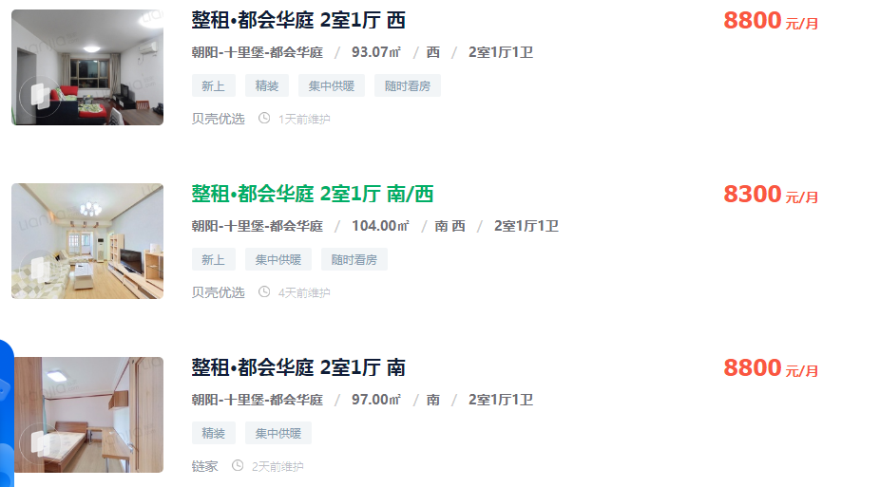

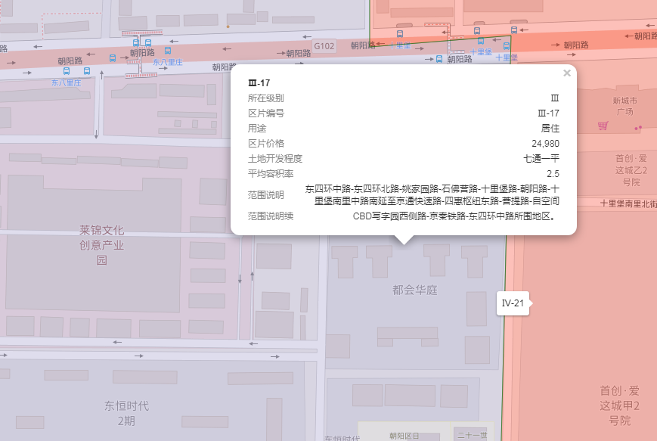

出售
序号 | 协议号 | 委托方 | 区县 | 房屋坐落 | 物业名称 | 勘察人 | 产权性质 | 建筑面积 | 房屋用途 | 总层数 | 所在楼层 | 产权年代 | 现场年代 | 证明年代 | 土地证号 | 成交单价 | 评估单价 | 评估总价 | 估价时点 | 朝向
1 | 2022-3-02829-RB | 王伟 | 北京市朝阳区 | 十里堡甲3号院5号楼5层06B | 都会华庭 | 李维琛 | 商品房 | 120.85 | 住宅 | 30（-03） | 5 | 2001 | -- | -- | -- | 56765 | 55193 | 6670074 | 2022-02-08 | 西 南
3 | 2021-3-32631-RB | 赵莹 | 北京市朝阳区 | 十里堡甲3号5号楼11层12B | 都会华庭 | 苗树广 | 商品房 | 121.26 | 住宅 | 30（-3） | 11 | 2001 | -- | -- | -- | 57315 | 54526 | 6611823 | 2021-10-12 | 南
4 | 2021-3-31130-RB | 中国建设银行股份有限公司北京市分行 | 北京市朝阳区 | 十里堡甲3号院5号楼16层19A | 都会华庭 | 苗树广 | 商品房 | 153.56 | 住宅 | 30（-03） | 16 | 2001 | -- | -- | -- | 55353 | 50623 | 7773668 | 2021-09-17 | 西 北

